Jeneratorler
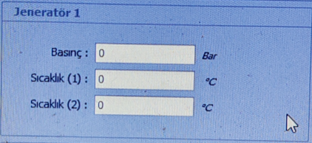
JENERATOR 1 |  |  | JENERATOR 2
İsim | Datablock no. | Açıklama | İsim | Datablock no. | Açıklama
min. basınç-set | db100.dbd0 | jenerator faz geçtikten sonra otomatik çalışma değeri | min. basınç-set | db100.dbd8 | jenerator faz geçtikten sonra otomatik çalışma değeri
max. basınç-set | db100.dbd4 | jenerator faz geçtikten sonra otomatik durma değeri | max. basınç-set | db100.dbd12 | jenerator faz geçtikten sonra otomatik durma değeri

sıcaklık set 1 | db19.dbd6 | sıcaklık set 1 deger kontrolü (pc tarafında) | sıcaklık set 1 | db20.dbd6 | sıcaklık set 1 deger kontrolü (pc tarafında)
sıcaklık set 2 | db19.dbd10 | sıcaklık set 2 deger kontrolü (pc tarafında) | sıcaklık set 2 | db20.dbd10 | sıcaklık set 2 deger kontrolü (pc tarafında)
basınç set point | db19.dbd0 | basınç (pc tarafında) | basınç set point | db20.dbd0 | basınç (pc tarafında)

